关系图
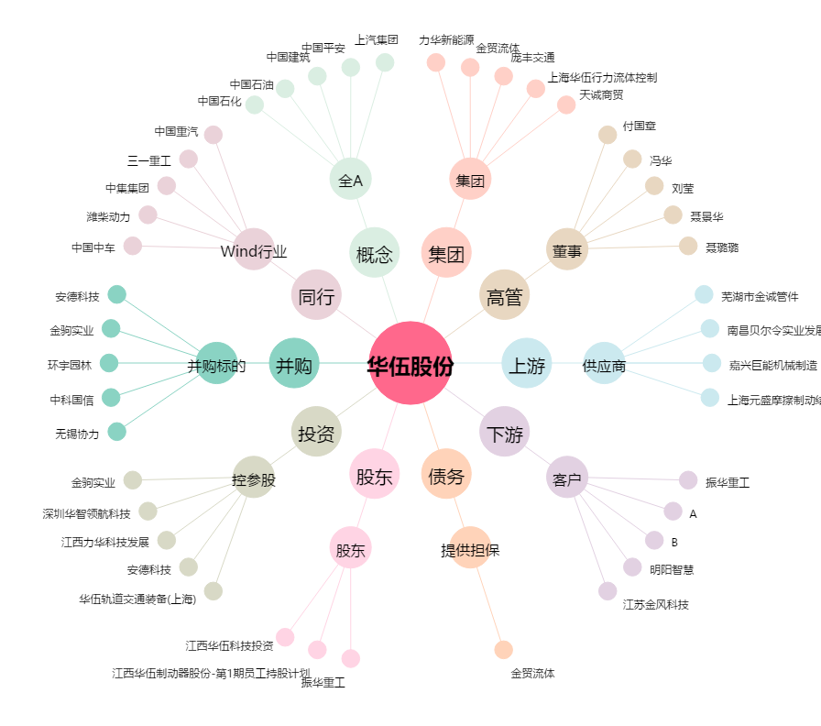
华伍股份[300095.SZ] - 关系概览图

